АТ

ТРУБОПРОВОДНАЯ АРМАТУРА
ITAP (Италия)

 |  | Цены указаны с НДС
01.03.2014

Шаровый кран полнопроходной гайка-гайка (рычаг)
Артикул АТ018 | G" | PN, атм | Т раб, ⁰С | Упаковка, шт | Цена, руб/шт
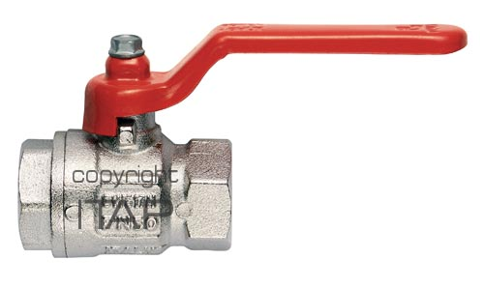 | 1/2" | 30 | -20…150⁰С | 12 | 182
 | 3/4" | 30 |  | 8 | 268
 | 1" | 30 |  | 8 | 418
 | 1 1/4" | 30 |  | 4 | 671
 | 1 1/2" | 30 |  | 2 | 990
 | 2" | 25 |  | 2 | 1538
Шаровый кран полнопроходной гайка-штуцер (рычаг)
Артикул АТ028 | G" | PN, атм | Т раб, ⁰С | Упаковка, шт | Цена, руб/шт
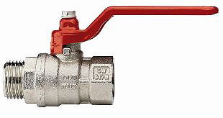 | 1/2" | 30 | -20…150⁰С | 12 | 203
 | 3/4" | 30 |  | 8 | 298
 | 1" | 30 |  | 8 | 450
 | 1 1/4" | 30 |  | 4 | 754
 | 1 1/2" | 30 |  | 2 | 1105
 | 2" | 25 |  | 2 | 1713
Шаровый кран полнопроходной гайка-гайка (бабочка)
Артикул АТ018 | G" | PN, атм | Т раб, ⁰С | Упаковка, шт | Цена, руб/шт
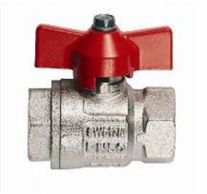 | 1/2" | 50 | -20…150⁰С | 12 | 182
 | 3/4" | 40 |  | 8 | 262
 | 1" | 40 |  | 8 | 413
Шаровый кран полнопроходной гайка-штуцер (бабочка)
Артикул АТ028 | G" | PN, атм | Т раб, ⁰С | Упаковка, шт | Цена, руб/шт
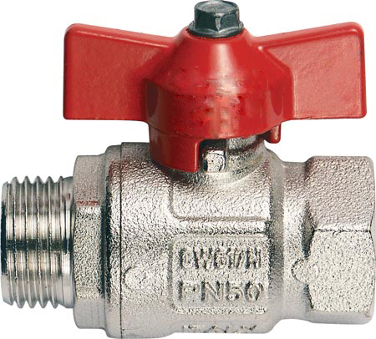 | 1/2" | 50 | -20…150⁰С | 8 | 201
 | 3/4" | 50 |  | 10 | 292
 | 1" | 50 |  | 8 | 445
Шаровый кран полнопроходной штуцер-штуцер (рычаг)
Артикул АТ030 | G" | PN, атм | Т раб, ⁰С | Упаковка, шт | Цена, руб/шт
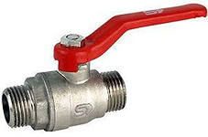 | 1/2" | 50 | -20…150⁰С | 25 | 231
 | 3/4" | 50 |  | 15 | 319
 | 1" | 50 |  | 10 | 479
Шаровый кран полнопроходной с накидной гайкой (бабочка)
Артикул АТ031 | G" | PN, атм | Т раб, ⁰С | Упаковка, шт | Цена, руб/шт
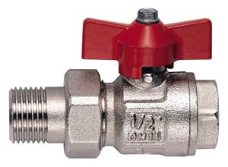 | 1/2" | 50 | -20…150⁰С | 8 | 255
 | 3/4" | 40 |  | 6 | 379
 | 1" | 40 |  | 6 | 594
 | 1 1/4" | 30 |  | 6 | 911
 | 1 1/2" | 30 |  | 2 | 1670
 | 2" | 25 |  | 2 | 2544

Шаровый кран полнопроходной с накидной гайкой угловой (бабочка)
Артикул АТ030 | G" | PN, атм | Т раб, ⁰С | Упаковка, шт | Цена, руб/шт
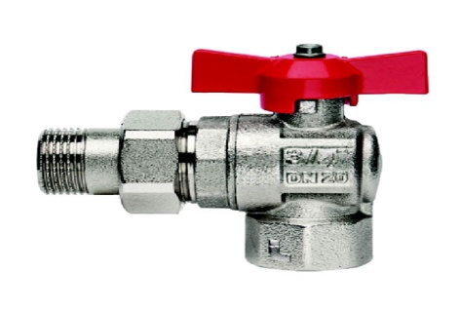 | 1/2" | 50 | -20…150⁰С | 6 | 231
 | 3/4" | 50 |  | 6 | 319
 | 1" | 50 |  | 4 | 479
Шаровый кран мини, неполнопроходной гайка-гайка (флажок)
Артикул АТ019 | G" | PN, атм | Т раб, ⁰С | Упаковка, шт | Цена, руб/шт
 | 1/2" | 15 | -20…150⁰С | 20 | 173
Шаровый кран мини, неполнопроходной гайка-штуцер (флажок)
Артикул АТ017 | G" | PN, атм | Т раб, ⁰С | Упаковка, шт | Цена, руб/шт
 | 1/2" | 15 | -20…150⁰С | 20 | 159
Кран шаровый угловой штуцер-штуцер (флажок)
Артикул АТ033 | G" | PN, атм | Т раб, ⁰С | Упаковка, шт | Цена, руб/шт
 | 1/2" | 15 | -20…150⁰С | 12 | 195
Кран водоразборный со штуцером
Артикул АТ056 | G" | PN, атм | Т раб, ⁰С | Упаковка, шт | Цена, руб/шт
 | 1/2" | 15 | -20…110⁰С | 12 | 262

 | 3/4" | 15 |  | 10 | 399
Автоматический воздухоотводчик прямое подключение
Артикул АТ039 | G" | PN, атм | Т раб, ⁰С | Упаковка, шт | Цена, руб/шт
 | 3/8" | 20 | 10…110⁰С | 12 | 230
 | 1/2" | 20 |  | 4 | 220
 | 3/4" | 20 |  | 5 | 306
Обратный клапан пружинный (металличесое седло)
Артикул АТ032 | G" | PN, атм | Т раб, ⁰С | Упаковка, шт | Цена, руб/шт
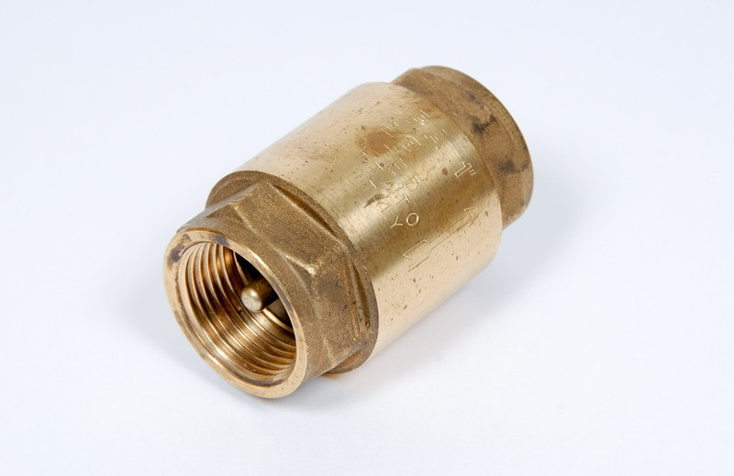 | 1/2" | 40 | -20…110⁰С | 10 | 220
 | 3/4" | 30 |  | 8 | 296
 | 1" | 30 |  | 8 | 402
 | 1 1/4" | 30 |  | 6 | 663
 | 1 1/2" | 25 |  | 4 | 875
 | 2" | 25 |  | 2 | 1389
Фильтр проходной сетчатый (косой)
Артикул АТ046 | G" | PN, атм | Т раб, ⁰С | Упаковка, шт | Цена, руб/шт
 | 1/2" | 20 | max 150⁰С | 12 | 150
 | 3/4" | 20 |  | 10 | 255
 | 1" | 20 |  | 5 | 397
 | 1 1/4" | 16 |  | 4 | 594
 | 1 1/2" | 16 |  | 4 | 818
 | 2" | 16 |  | 2 | 1409
Фильтр сетчатый самопромывной с манометром RBM
Артикул ФФ003 | G" | PN, атм | Т раб, ⁰С | Упаковка, шт | Цена, руб/шт
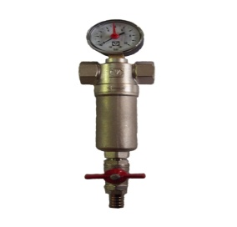 | 1/2" | 16 | max 150⁰С | 12 | 948
 | 3/4" | 16 |  | 10 | 1138

Кран сливной со штуцером и заглушкой
Артикул АТ034 | G" | PN, атм | Т раб, ⁰С | Упаковка, шт | Цена, руб/шт
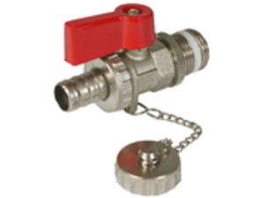 | 1/2" | 15 | -20…110⁰С | 12 | 240

